상품제안서
거치형 고속무선충전 맥세이프 보조배터리 10000mAh | 상품코드: S38461

 |  |  |  |  |  |  | 02-713-8555 | www.synergygift.co.kr
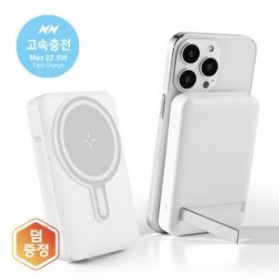 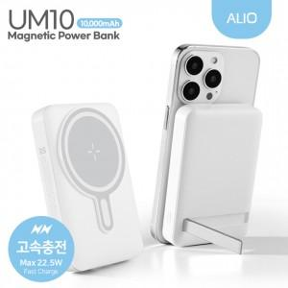

【상세/제작정보】 | <p><span style="font-size: 14pt;"><b>* 구성품</b> -&nbsp;</span><span style="font-size: 14pt;">본품, 케이블,&nbsp;<b><span style="font-size: 14pt;">마그네틱플레이트</span></b>, 설명서&nbsp;</span><span style="font-size: 14pt;">​</span></p>

【인쇄/포장옵션】 | 컬러인쇄, 풀컬러인쇄 / 포장지포장

【공급단가】 | 수량 | 20~ | 50~ | 100~ | 300~ | 1,000~
*VAT별도 | 단가 | 18,200원 | 16,990원 | 16,500원 | 15,790원 | 15,200원

【상품 URL】 | https://www.synergygift.co.kr:443/src/goods_detail.php?gdno=38461

